상품제안서
사각 티코스터(주문제작형) | 상품코드: S28263

 |  |  |  |  |  |  | 02-713-8555 | www.synergygift.co.kr
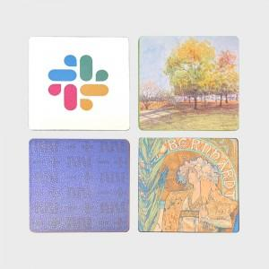 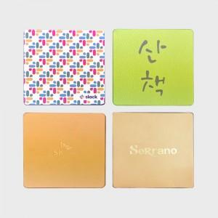 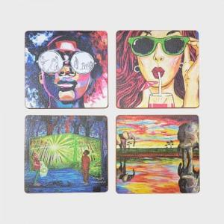

【상세/제작정보】

【인쇄/포장옵션】 | 금박, 풀칼라 / OPP(비닐)

【공급단가】 | 수량 | 200~ | 500~ | 1,000~ | 3,000~ | 5,000~
*VAT별도 | 단가 | 3,900원 | 3,690원 | 3,510원 | 3,420원 | 3,360원

【상품 URL】 | https://www.synergygift.co.kr:443/src/goods_detail.php?gdno=28263

